说明
序号 | 说明
1 | 该文件夹下general.csv文件为通用结构，如下图

2 | 请求服务器消息名为CS_GM。
3 | 服务器返回的消息名为SC_GM。

4 | ‘gm_’开头的csv文件格式详解，例如gm_player.csv文件，如下图

 | 1、每隔4行为一组结构，其中前3行是一组结构，第4行为空行。例如1-4,5-8是一组结构。
 | 2、一组结构中，第2行及第3行，A列是说明，B列及之后，每三列为一小组，如B1，C1，D1。（图中红框已圈出）
 | 3、每一小组中，第一列为字段名，即B1，第二列为默认值，即C1，第三列为说明，即D1。

5 | proto_object.csv用途
 | ‘gm_’开头的csv文件中有写“[......Object]”的都在该文档中查对应的结构。

6 | proto_object.csv格式说明，格式如下图

 | 1、每一行为一个结构，其中A列为文字说明，B列为结构名。
 | 2、B列及之后，每三列为一小组，如C1，D1，E1。（图中红框已圈出）
 | 3、每一小组中，第一列为字段名，即C1，第二列为默认值，即D1，第三列为说明，即E1。

7 | 请求的消息结构是：general.csv文件结构，再根据具体功能，将‘gm_’开头的csv文件中，该功能的req结构，放在general.csv文件，该功能的req结构中。
 | 例如：禁言请求
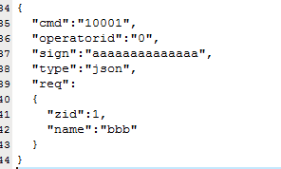

8 | 返回的消息结构就是用‘gm_’开头的csv文件中，该功能的res结构,放在general.csv文件res字段中。

9 | 其他
 | 1、默认值位置上是“[……]”，表示是数组。

